14
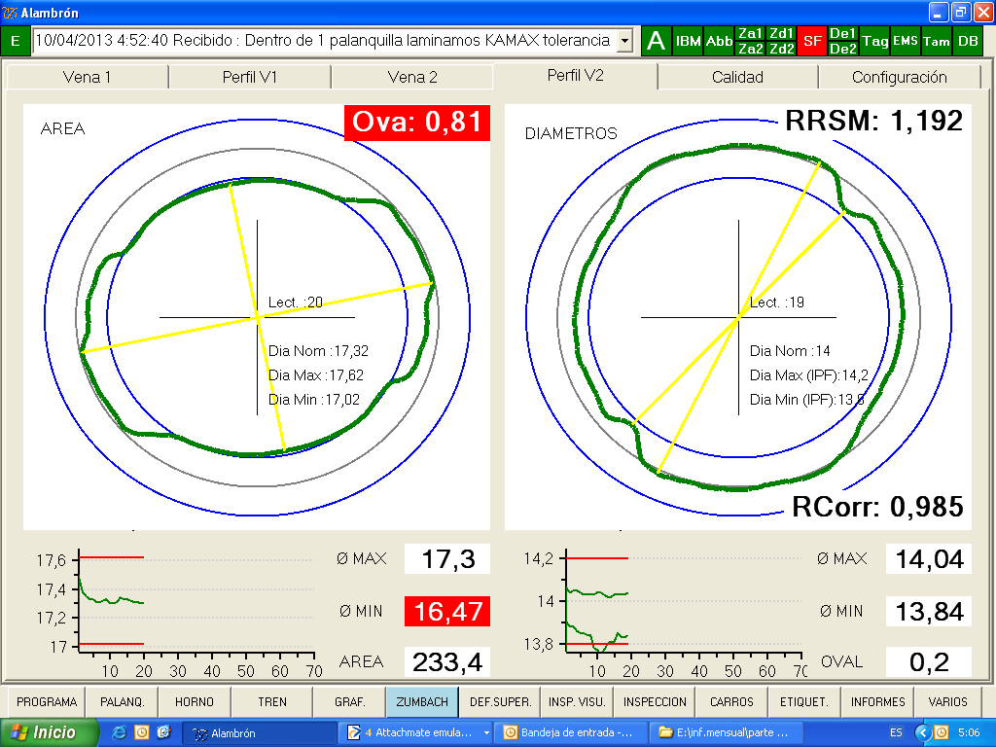
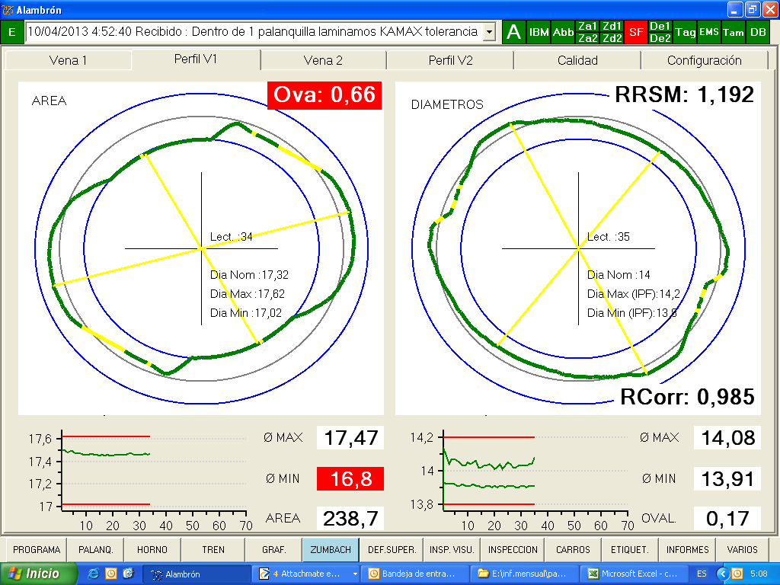
 | Diámetro 14 |  |  | Diámetro 14

 | Ajuste de parámetros |  |  | Ajuste de parámetros

 | Reynolds |  | Mediciones Nominales | CALIBRACION ACABADORA C29
 | Caja 15 |  | 22 x 19
 | Área 15 |  | 355-360 | Reynolds |  | Mediciones Nominales
 |  |  |  | Caja 15 |  | 22 x 19
 | Bloque | Luz | Mediciones Nominales | Área 15 |  | 355-360
 | C 16 | 3.6
13,5 | C 17 | 3.45 |  | Zumbach Bloque |  | Mediciones Nominales
 | C 18 |  |  | Área |  | 235-238
 | C 19 |  |  | Diámetro medidio |  | 17,45X16,4
 | C 20 |  |  | Referencia de Tiro |  | 0,980-0,90
 | C 21 |  |  | Compensación de cabeza |  | 4
 | C 22
 | C 23 |  |  | RSM | Luz | Mediciones Nominales
 | C 24 |  |  | C 26 | 1.8
 | C 25 |  |  | C 27 | 1.4
 | Zumbach Bloque |  | Mediciones Nominales | C 28 | 1.45
 | Área |  | 235-238 | C 29 | 1.35
 | Diámetro medidio |  | 17,45X16,4
 |  |  |  | OBSERVACIONES
 | Referencia de Tiro |  | 0,980-0,90 | Se usa guia R25 (intermedia)
 | Compensación de cabeza |  | 4 | Se aflojan lazos de 130 105 140 350

 | RSM | Luz | Mediciones Nominales | FREE-CUTTING
 | C 26 | 1.8 |  | CALIBRACION ACABADORA C27 (RODILLOS Ø13)
 | C 27 | 1.4
 | C 28 | 1.45 |  | MEDIDAS REYNOLDS
 | C 29 | 1.35 |  | C12 | 21.0
 |  |  |  | C13 | 26.4
 | OBSERVACIONES |  |  | C14 | 16.5
 | Se usa guia R25 (intermedia) |  |  | C15 | 22,7 x 20,3
 | Se desconecta Caja Agua 1 en puesto H en enfriamientos |  |  | Área 15 | 340 - 350 (*) | A Verificar
 | Se lamina con poco agua tren continuo
 | Desconectar manguera guia salida 17 |  |  | BLOQUE | Luz
 | Dar la luz pasando 10 mm el cobre por los rodillos |  |  | C 16 | 4
 | Se aflojan lazos de 130 105 140 350 |  |  | C 17 | 3.9
 |  |  |  | AREA BLOQUE | 240 - 245
 |  |  |  | Rcorr | 0,99 - 0,98
 | SUBI A 1,7 LA 26 POR NO DAR LA MEDIDA DE OVALIDAD PARA KAMAX ENERO 2013
 |  |  |  | RSM Ø13
 |  |  |  | C 26 | 1.7 | Area RSM
 | en la laminacion de 11 de abril 2013 en la que estuve se hizo eso y salio perfecto |  |  | C 27 | 1.25 | 149 - 150
 |  |  |  | C 28 | ---
 |  |  |  | C 29 | ---

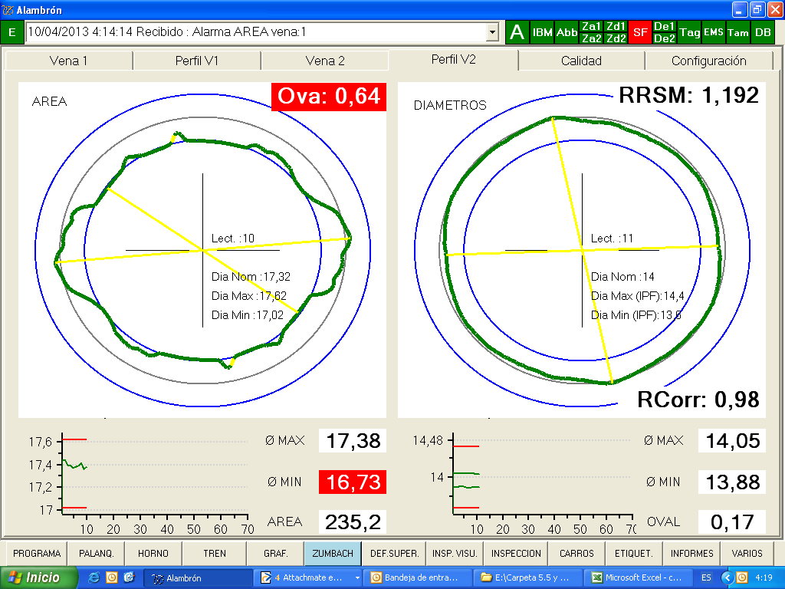

 |  | 2013-04-10

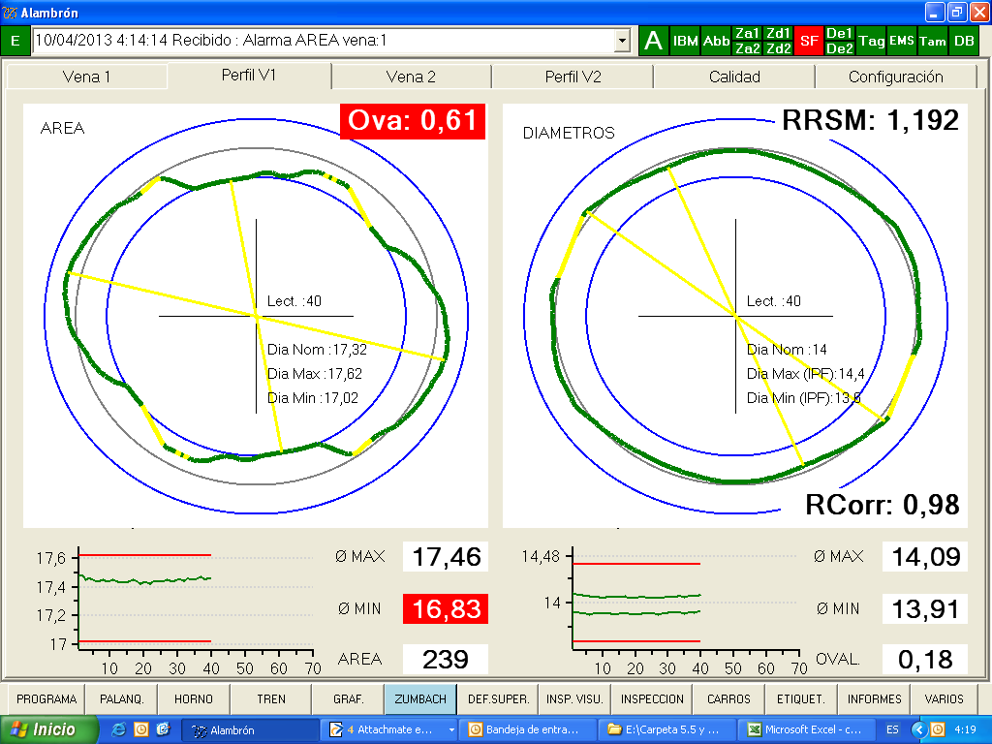

 | esto con pretensados.
 | desconexion guia salida caja 17
 | afloja lazos Reynols para evitar tiros no registrados

 | KAMAX

12,5
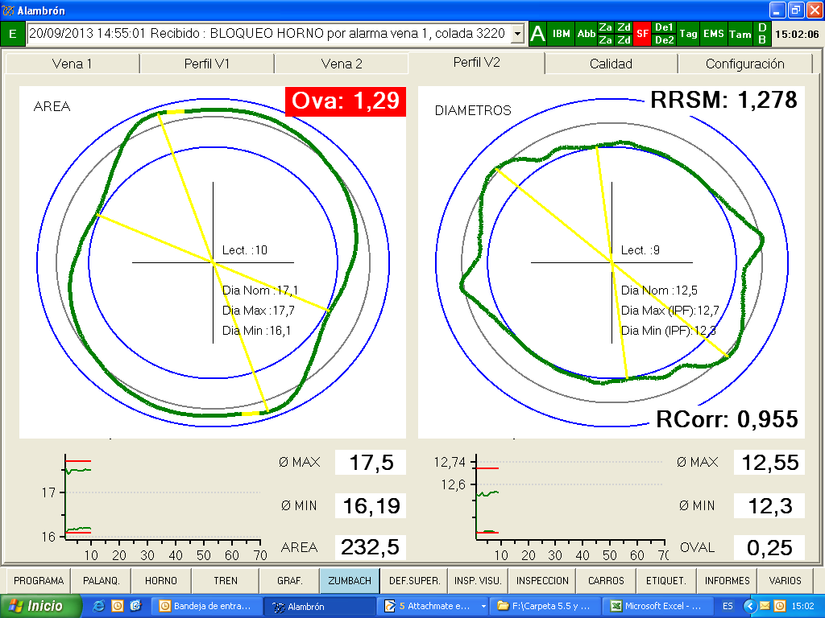
 | Diámetro 12,5

 | Ajuste de parámetros

 | Reynolds |  | Mediciones Nominales
 | Caja 15 |  | 21,5X19,5
 | Área 15 |  | 335±5

 | Bloque | Luz | Mediciones Nominales
 | C 16 | 3.6
 | C 17 | 3.4
 | C 18
 | C 19
12 | C 20
 | C 21
 | C 22
 | C 23
 | C 24
 | C 25
 | Zumbach Bloque |  | Mediciones Nominales
 | Área |  | 235±2
 | Diámetro medidio |  | 17,2x16,5±0,1

 | Referencia de Tiro |  | 0,975-0,985
 | Compensación de cabeza |  | 3
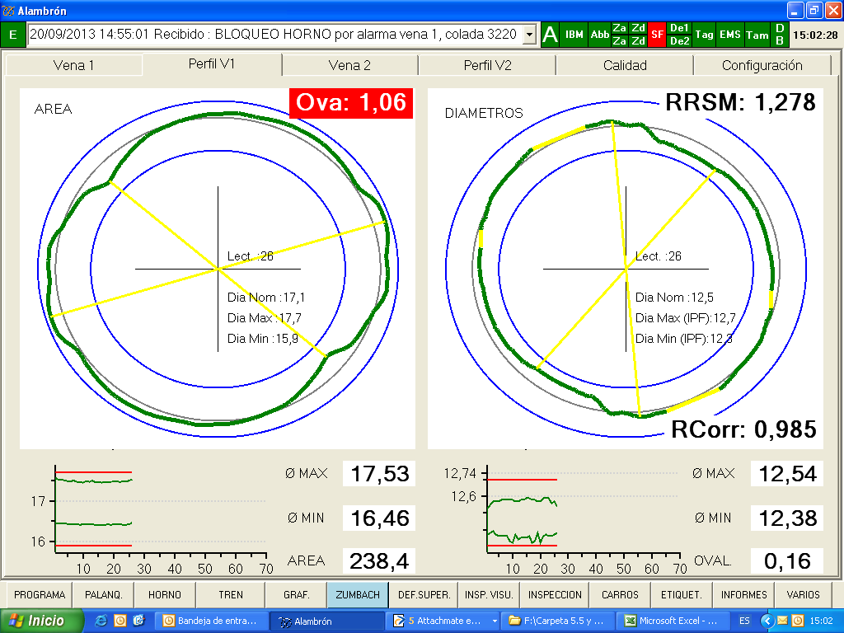
 | RSM | Luz | Mediciones Nominales
 | C 26 | 1.45
 | C 27 | 1.4
 | C 28 | 1.45
 | C 29 | 1.4

 | OBSERVACIONES
 | Kamax salio bien con 17,5 x 16,5 de bloque
 | C12 20.5 C14 15,8

9,5
 | Diámetro 9,5

 | Ajuste de parámetros

 | Reynolds |  | Mediciones Nominales
 | Caja 15 |  | 22X20±0,3
 | Área 15 |  | 355±5

 | Bloque | Luz | Mediciones Nominales
 | C 16 | 3.7
 | C 17 | 3.4
 | C 18 | 3.48
 | C 19 | 2.2
 | C 20 | 2.22
 | C 21 | 1.96
 | C 22
CAMBIAR GUIA DE ENTRADA A CAJA 27 CADA 200 TN DE LINEA PARA EVITAR NL, BARRAS CAIDAS ETC
 | C 23
 | C 24
 | C 25
 | Zumbach Bloque |  | Mediciones Nominales
9 LIBRO | Área |  | 101-101,5
 | Diámetro medidio |  | 11,4X10,8

 | Referencia de Tiro |  | 0,985-0,990
 | Compensación de cabeza |  | 4

 | RSM | Luz | Mediciones Nominales
 | C 26 | 1.6
 | C 27 | 1.3
 | C 28 | 1.4
 | C 29 | 1.35

 | OBSERVACIONES
 | Perfil que necesita hierro
 | Tiro muy justo
 | Tiro alto, puede mantelar

7,5
 | Diámetro 7,5 historico

 | Ajuste de parámetros

 | Reynolds |  | Mediciones Nominales | 2010-07-22
 | Caja 15 |  | 21,8x19,5 | RSM | Luz
 | Área 15 |  | 340 | C 26 | 1.56
 |  |  |  | C 27 | 1.37
 | Bloque | Luz | Mediciones Nominales | C 28 | 1.63
 | C 16 | 3.65 |  | C 29 | 1.25
 | C 17 | 3.4 |  | vena 1 con 0,2 ovalidad
 | C 18 | 3.48
 | C 19 | 2.2
 | C 20 | 2.22
Parece que hay alguna relacion entre area no mayor de 62 y que no rompa. Si es posible laminar con el area minma de alimentacion desde el bloque, ajustando el tiro flojo, cumpliendo logicamente los requisitos de ovalidad de neumaticos en Aluminun Clad
 | C 21 | 1.96 |  |  |  | original
 | C 22 | 1.5 |  |  |  | RSM | Luz
 | C 23 | 1.5 |  |  |  | C 26 | 1,45
 | C 24 |  |  |  |  | C 27 | 1.45
 | C 25 |  |  |  |  | C 28 | 1.45
 | Zumbach Bloque |  | Mediciones Nominales |  |  | C 29 | 1.25
 | Área |  | 62,5-63,5
 | Diámetro medidio |  | 9x8,6±0,1

 | Referencia de Tiro |  | 0,960-0,975
 | Compensación de cabeza |  | 3%
7,5 LIBRO
 | RSM | Luz | Mediciones Nominales | luces hasta abril de 2008 |  | DIA 15/5/2009
 | C 26 | 1.45 |  | RSM | Luz | V1 | V2
 | C 27 | 1.4 |  | C 26 | 1.45 | 1.5 | 1.6
 | C 28 | 1.5 |  | C 27 | 1.35 | 1.4 | 1.4
 | C 29 | 1.26 | anterior 1,30 | C 28 | 1.4 | 1.49 | 1.47
 |  |  |  | C 29 | 1.22 | 1.09 | 1.28
 | OBSERVACIONES |  |  | se cambian por vibrado |  | MEJOR | PEOR
 | Mantela facilmente entre bloque y RSM. En alguna laminacion
 | hubo que atar caja lios de bloque |  |  | luces 30/12/2010 |  | luces
 | Lazos de Reynols de programa y comprobar que estan flojos |  |  | RSM | V1 | V2
 | los del bloques |  |  | C 26 | 1.5 | 1.4
 | Caso necesario subir compensacion de cabeza |  |  | C 27 | 1.4 | 1.39
 |  |  |  | C 28 | 1.39 | 1.42
 |  |  |  | C 29 | 1.22 | 1.18

Luces nuevas
 |  |  |  | area | 62.5 | 62.93
 |  |  |  | tiro | 0.955 | 0.96
 |  |  |  | ovalidad | 0.2 | 0.25

 |  |  |  | *en las medidas reales tomadas en control
 |  |  |  | mejor linea 2 que linea 1
 |  |  |  | *no vibro
 |  |  |  | *modifico las actuales nuevas (-5 en 29)

